Sheet1 (2)
申购合同
供方：上海汭洐 |  |  |  |  |  | 合同标号： |  | WSJ20251122-1
需方：威斯嘉服装有限公司 |  |  |  |  |  | 签订点： | 广东佛山顺德均安镇畅兴工业区均益路9号4楼
产品名称，规格，数量，金额 |  |  |  |  |  | 签订时间： |  | 2025-11-22 | 出货日期 2025-12-5
客户 | 款号 | PO | 货品名 | 内容 | 订单数 |  |  |  | 需订数量 | 损耗

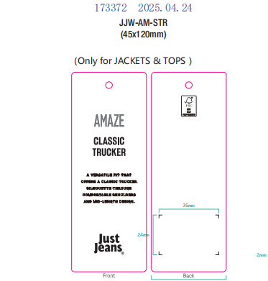
利丰 | 173372海蓝 | 1536313-318 | 纸质挂牌 | CLASSIC TRUCKER | 3101 | 配003吊粒 |  |  | 3163
利丰 | 150806海蓝 | 1543273-274 | 纸质挂牌 | CLASSIC TRUCKER | 240 | 配003吊粒 |  |  | 245
合计
备注
部门 |  |  | 跟单 梁珍
购品种类型 |  |  | 挂牌
订购原因：
申购人签名
主管签名

